Robotforsynings spændings
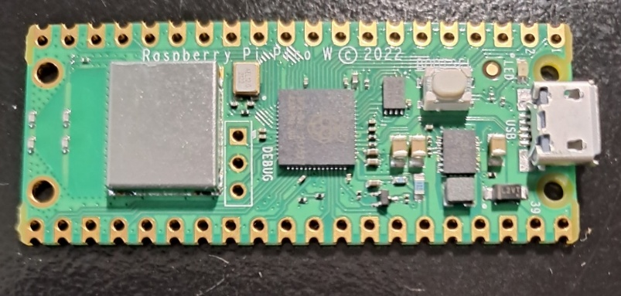
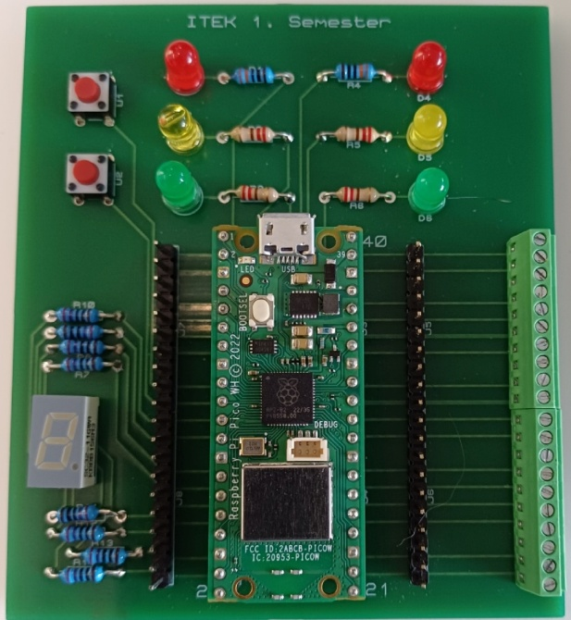
 |  |  |  |  |  |  |  |  |  |  | Grøn lyser = 12 V på batteriet
 |  |  |  |  |  |  |  | V1(12V)= | 4.00 | V
 |  |  |  |  |  |  | R1 |  |  |  | Gul lyser = 8 V på batteriet
 |  |  |  |  |  |  | 1.00E+00
Spænding høj | 12 | V |  |  |  |  |  |  |  |  | Rød lyser = 4 V på batteriet

 |  |  |  |  |  |  |  |  |  |  | Rød blinker = 2 V på batteriet
Modstand 1 | 1 | Ohm | V1= | 4.00 | V
Modstand 2 | 2 | Ohm | V2= | 8.00 | V
 |  |  |  |  |  |  | R2 | V2(12V)= | 8.00 | V
 |  |  |  |  |  |  | 2.00E+00
I(8,4V)= | 4 | A
I(6,4V)= | 0 | A

 |  |  |  |  |  | Stel

